使用说明
打开文件时务请必启用宏,否则程序将无法运行
Excel 2010 设置宏安全性步骤,仅供参考:
文件 => 选项 => 信任中心 => 信任中心设置 => 宏设置 => 选择 "禁用所有宏,并发出通知(D)" => 确定 => 确定

打开文件时会提示启用宏,点击下图的 "启用内容" 按钮即可启用宏

参考上市公司基本资料的行业分类，筛选自己需要的样本池，将筛选出来的股票代码（数字）与公司简称贴进样本池对应位置
并将各个表格的网址补充完整（已经链接公式）
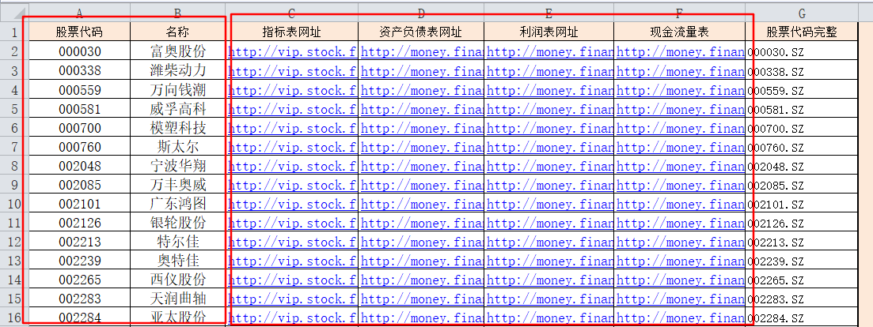

单机样本池中的更新数据按钮，会自动取得样本池公司新浪财经上的对应表格数据，并以表格的形式贴到对应的输出表格中。
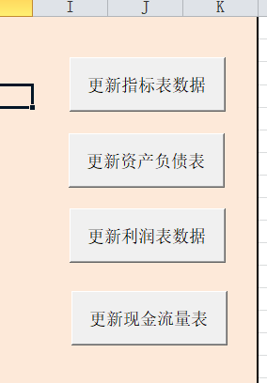

特别注意，不要更改工作表名称

